Ringkasan
Medikaloka Hermina (HEAL) | Ringkasan FY2020-FY2025
Jaringan rumah sakit swasta Hermina | sumber: laporan keuangan konsolidasian audited | gratis & terbuka | BUKAN rekomendasi investasi

Penting: Dokumen ini hanya ringkasan informasi dan analisis data fundamental yang bersumber dari laporan keuangan publik (audited) PT Medikaloka Hermina Tbk. Dokumen ini BUKAN saran atau rekomendasi investasi, bukan ajakan membeli, menjual, atau menahan efek apa pun, dan tidak memuat target atau penilaian nilai wajar. Proyeksi bersifat ilustratif dan dapat berbeda jauh dari realisasi. Data dapat mengandung kesalahan ekstraksi; selalu cek ke laporan asli. Dokumen ini disusun dengan bantuan kecerdasan buatan (AI) dari laporan keuangan publik; kemungkinan kesalahan tetap ada, harap verifikasi ke sumber.

Ringkasan Eksekutif / Highlights
• Pendapatan neto FY2025 Rp7.134 miliar (+6,2% vs FY2024); rawat inap Rp4.320 miliar, rawat jalan Rp2.600 miliar, lainnya Rp214 miliar.
• Rawat inap tumbuh 13,2% per tahun dan rawat jalan 7,0% per tahun FY2023-2025; porsi rawat jalan 37,6% pendapatan RS FY2025.
• Laba pemilik induk FY2025 Rp429,5 miliar (EPS Rp28,40), turun dari Rp535,9 miliar FY2024; puncak COVID FY2021 Rp1.003,1 miliar.
• Utang bank + obligasi Rp3.215 miliar vs kas Rp728 miliar (FY2025), naik dari Rp1.663 miliar (FY2021) seiring capex sekitar 25-34% pendapatan FY2023-2025.
• Data 6 tahun direkonsiliasi dengan 381 cek; 10 selisih di laporan sumber sudah diperkirakan dan dijelaskan (lihat tanda perhatian & sheet Temuan).

Indikator utama (Rp miliar, kecuali disebut lain) - rumus hidup dari sheet IS/BS/CF/Rasio
Indikator | FY2020A | FY2021A | FY2022A | FY2023A | FY2024A | FY2025A
Pendapatan neto | 4,416.0 | 5,820.1 | 4,901.8 | 5,784.1 | 6,717.2 | 7,133.5
Pertumbuhan |  | 31.8% | (15.8%) | 18.0% | 16.1% | 6.2%
Porsi rawat jalan | 34.8% | 29.0% | 40.7% | 40.2% | 38.3% | 37.6%
EBITDA | 1,336.9 | 2,213.4 | 1,141.7 | 1,552.4 | 1,837.5 | 1,845.7
Margin EBITDA | 30.3% | 38.0% | 23.3% | 26.8% | 27.4% | 25.9%
Laba tahun berjalan | 645.6 | 1,299.8 | 378.8 | 559.3 | 689.1 | 549.0
Laba pemilik entitas induk | 473.2 | 1,003.1 | 298.6 | 437.3 | 535.9 | 429.5
Porsi laba ke NCI | 26.7% | 22.8% | 21.2% | 21.8% | 22.2% | 21.8%
ROE (rata-rata ekuitas induk) |  | 34.5% | 8.9% | 12.0% | 12.9% | 8.5%
Arus kas operasi | 1,126.5 | 1,856.3 | 867.7 | 1,319.7 | 1,137.6 | 1,137.8
Capex | 889.7 | 1,213.5 | 1,129.0 | 1,591.4 | 2,282.0 | 1,750.0
Utang neto (utang + sewa - kas) | 700.9 | 380.0 | 962.4 | 1,405.7 | 2,595.6 | 2,497.6
Utang neto / EBITDA (x) | 0.52x | 0.17x | 0.84x | 0.91x | 1.41x | 1.35x
DSO piutang (hari) | 87.2 | 60.9 | 59.4 | 54.0 | 63.2 | 67.2
Tarif pajak efektif | 31.8% | 21.6% | 21.1% | 21.3% | 24.0% | 27.3%
Catatan: kolom FY2020 dari komparatif LK FY2021; FY2021 dari LK FY2021 asli (disajikan kembali di LK FY2022, Temuan H2). EBITDA = laba usaha + penyusutan aset tetap (termasuk hak guna) + penyusutan aset lain-lain (dipisah mulai 2023). Utang = bank + obligasi + pembiayaan konsumen.

Tren 6 tahun
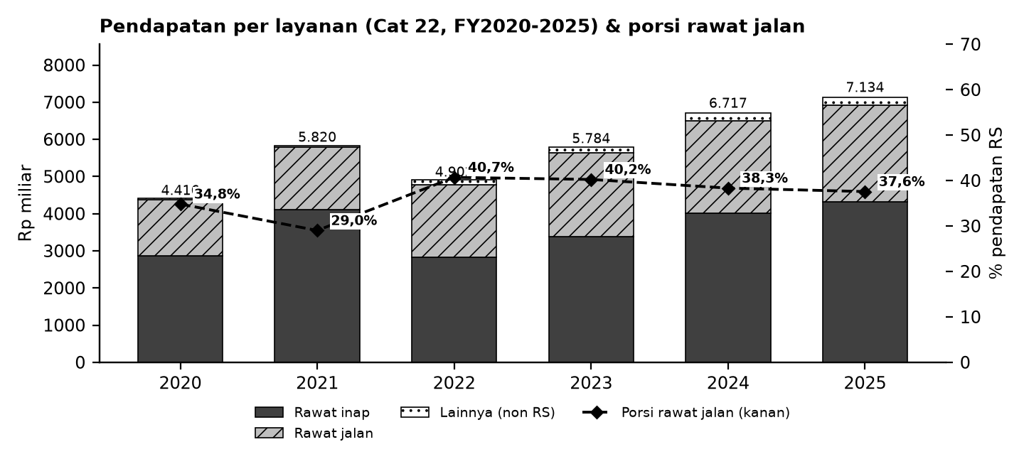

Batang = pendapatan per layanan (Cat 22; lainnya = total - rawat inap - rawat jalan); garis putus-putus = porsi rawat jalan terhadap pendapatan RS (sumbu kanan).

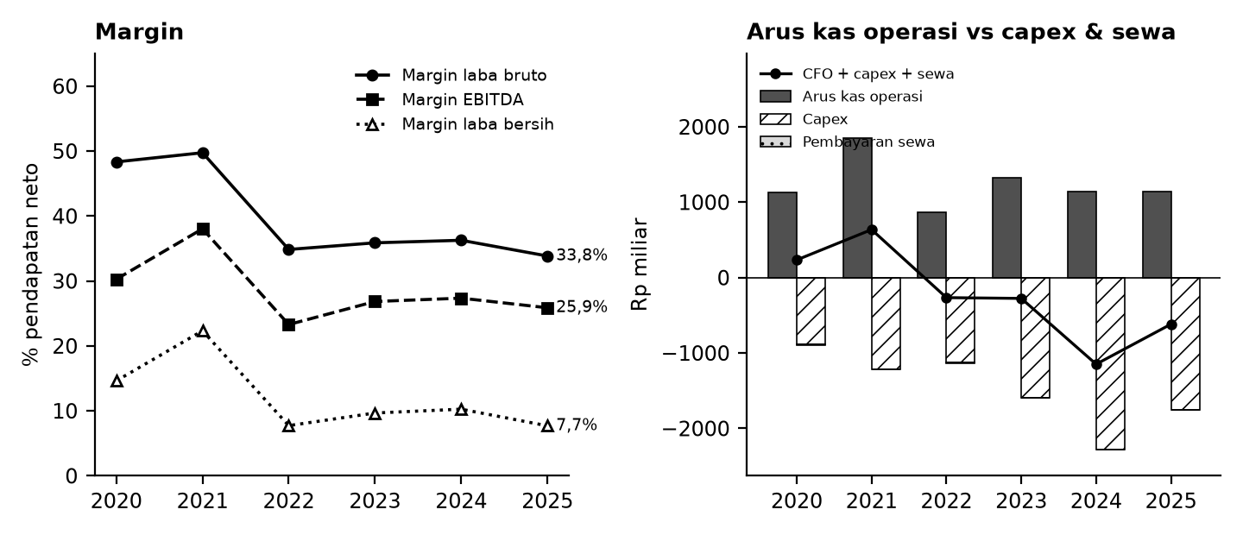

Kiri: margin terhadap pendapatan neto. Kanan: arus kas operasi (abu-abu), capex (arsir), pembayaran sewa (titik), dan sisanya (garis).

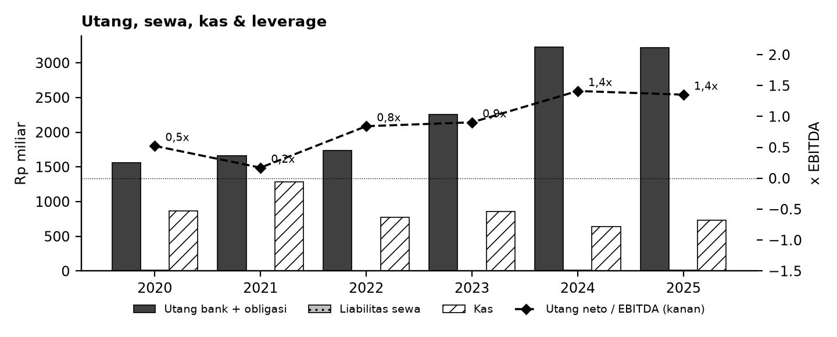

Tanda perhatian dari laporan keuangan (bahasa sederhana)
1. Ekspansi berbiaya besar - Capex sekitar 25-34% pendapatan 2023-2025; utang bank naik lebih dari dua kali lipat sejak 2021 dan beban keuangan naik. (Temuan H8)
2. Laba menurun 2025 - Laba induk 2025 turun dari 2024 walau pendapatan naik: beban pokok, penyusutan, beban keuangan dan tarif pajak efektif lebih tinggi.
3. Reklasifikasi & salah jumlah - LK berikutnya mereklasifikasi beberapa pos (2022-2024); rincian Cat 22 2024 dan Cat 24 2021 tidak sama dengan total. Model memakai angka asli tiap tahun. (Temuan H3-H5)
4. Penyajian kembali 2021 - LK FY2022 menyajikan kembali 2021 (laba induk 1.003 -> 996 miliar; pendapatan & penghasilan lain direklasifikasi). Model memakai angka asli LK FY2021. (Temuan H1-H2)
5. Transaksi ekuitas - Penjualan saham treasuri 2025 (Rp1,05 triliun) menambah kas satu kali; bukan arus kas berulang. (Temuan H7)
6. Proyeksi ilustratif - Skenario Base/Bull/Bear bukan perkiraan; tidak ada target harga atau nilai wajar.
Detail lengkap ada di sheet Temuan dan Rekonsiliasi. Tanda perhatian bukan tuduhan kecurangan; ini daftar hal yang perlu dicek ulang ke laporan asli.

Lisensi & format
© 2026 Ryant Gabein Pasaribu. Kompilasi, struktur, metodologi, kode akun standar, dan analisis dalam file ini adalah ciptaan Ryant Gabein Pasaribu. Dilisensikan di bawah Creative Commons Atribusi 4.0 Internasional (CC BY 4.0): bebas digunakan dan dibagikan dengan wajib mencantumkan atribusi "Ryant Gabein Pasaribu" dan menyertakan tautan lisensi https://creativecommons.org/licenses/by/4.0/deed.id. Data laporan keuangan bersumber dari laporan publik emiten.

Sumber & metode
FY2020: LK FY2021 (komparatif); FY2021: LK FY2021; FY2022: LK FY2022; FY2023: LK FY2023; FY2024: LK FY2024; FY2025: LK FY2025.
Angka diekstrak dua kali secara independen dari PDF laporan keuangan, dibandingkan dengan angka komparatif tahun berikutnya, lalu dicek silang (381 cek: subtotal, neraca seimbang, kas, saldo laba, CALK vs laporan, EPS). Rasio dihitung dengan rumus terbuka di sheet Rasio.

Disclaimer
Dokumen ini hanya ringkasan informasi dan analisis data fundamental yang bersumber dari laporan keuangan publik (audited) PT Medikaloka Hermina Tbk. Dokumen ini BUKAN saran atau rekomendasi investasi, bukan ajakan membeli, menjual, atau menahan efek apa pun, dan tidak memuat target atau penilaian nilai wajar. Proyeksi bersifat ilustratif dan dapat berbeda jauh dari realisasi. Data dapat mengandung kesalahan ekstraksi; selalu cek ke laporan asli. Dokumen ini disusun dengan bantuan kecerdasan buatan (AI) dari laporan keuangan publik; kemungkinan kesalahan tetap ada, harap verifikasi ke sumber. Penyusun tidak bertanggung jawab atas keputusan apa pun yang diambil berdasarkan dokumen ini. Dokumen ini disusun pada 25-10-2026.

Dashboard
Dashboard - historis FY2020-FY2025 & proyeksi ilustratif FY2026-FY2030 (skenario aktif)
Rp miliar. Kolom E = Proyeksi ILUSTRATIF berbasis asumsi transparan - bukan rekomendasi investasi, bukan target, bukan nilai wajar. Tidak ada nilai per saham/target di sheet ini.
 | Skenario aktif: | Base
 | Indikator | FY2020A | FY2021A | FY2022A | FY2023A | FY2024A | FY2025A | FY2026E | FY2027E | FY2028E | FY2029E | FY2030E | Catatan
 | Pendapatan neto | 4,416.0 | 5,820.1 | 4,901.8 | 5,784.1 | 6,717.2 | 7,133.5 | 7,688.6 | 8,295.4 | 8,951.7 | 9,661.6 | 10,429.8
 | Pertumbuhan pendapatan |  | 31.8% | (15.8%) | 18.0% | 16.1% | 6.2% | 7.8% | 7.9% | 7.9% | 7.9% | 8.0%
 | EBITDA | 1,336.9 | 2,213.4 | 1,141.7 | 1,552.4 | 1,837.5 | 1,845.7 | 2,014.4 | 2,173.4 | 2,345.3 | 2,531.4 | 2,732.6
 | Margin EBITDA | 30.3% | 38.0% | 23.3% | 26.8% | 27.4% | 25.9% | 26.2% | 26.2% | 26.2% | 26.2% | 26.2%
 | Laba tahun berjalan | 645.6 | 1,299.8 | 378.8 | 559.3 | 689.1 | 549.0 | 594.5 | 614.4 | 637.9 | 666.9 | 701.3
 | Laba pemilik entitas induk | 473.2 | 1,003.1 | 298.6 | 437.3 | 535.9 | 429.5 | 463.7 | 479.2 | 497.6 | 520.2 | 547.0
 | Arus kas operasi | 1,126.5 | 1,856.3 | 867.7 | 1,319.7 | 1,137.6 | 1,137.8 | 1,595.8 | 1,669.8 | 1,803.8 | 1,948.2 | 2,103.8
 | Capex | (889.7) | (1,213.5) | (1,129.0) | (1,591.4) | (2,282.0) | (1,750.0) | (1,922.1) | (2,073.8) | (2,237.9) | (2,415.4) | (2,607.4)
 | FCF setelah sewa | 208.3 | 547.5 | (358.4) | (364.8) | (1,231.1) | (655.6) | (393.4) | (471.5) | (502.1) | (535.7) | (572.6)
 | Kas akhir | 864.6 | 1,286.5 | 774.9 | 855.2 | 643.2 | 727.8 | 205.5 | (405.1) | (1,050.9) | (1,735.9) | (2,464.5)
 | Utang neto (utang + sewa - kas) | 700.9 | 380.0 | 962.4 | 1,405.7 | 2,595.6 | 2,497.6 | 3,019.8 | 3,630.4 | 4,276.3 | 4,961.2 | 5,689.9
 | Utang neto / EBITDA | 0.52x | 0.17x | 0.84x | 0.91x | 1.41x | 1.35x | 1.50x | 1.67x | 1.82x | 1.96x | 2.08x
 | ROE |  | 34.5% | 8.9% | 12.0% | 12.9% | 8.5% | 7.9% | 7.8% | 7.6% | 7.5% | 7.5%
 | Cek balance BS_Proj (harus 0) | - | - | - | - | - | - | - | - | - | - | -
 | Status rekonsiliasi | SEMUA 381 CEK SESUAI EKSPEKTASI

Pendapatan & EBITDA (Rp miliar; E = ilustratif)
Margin EBITDA (E = ilustratif)

Arus kas (Rp miliar; E = ilustratif)
Utang neto / EBITDA (x)

